Resumen
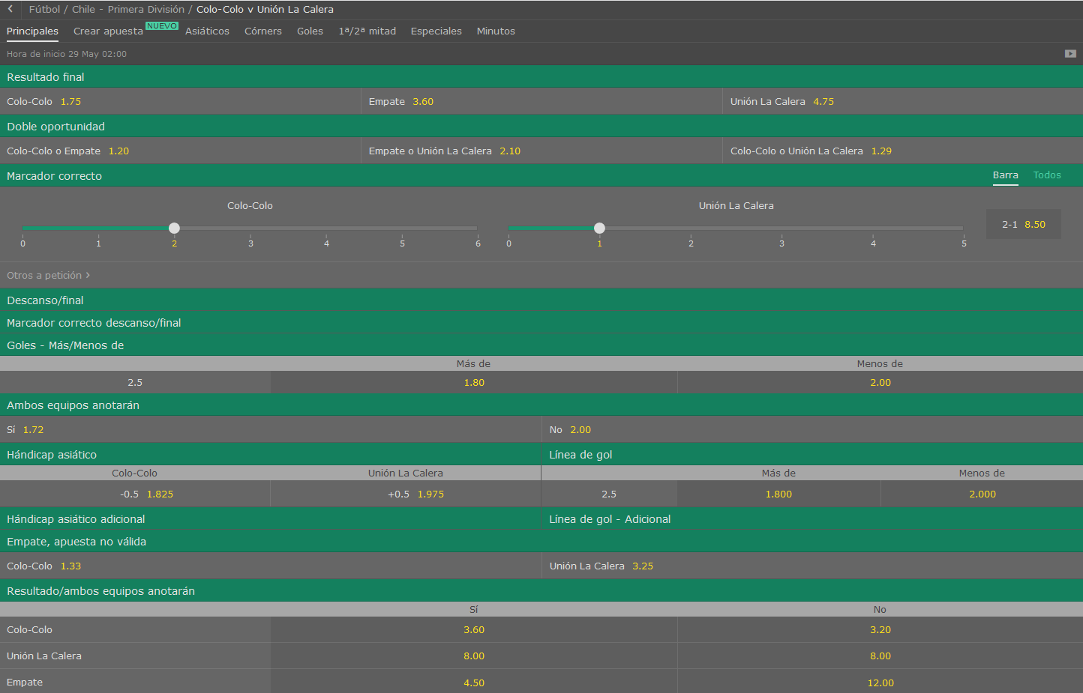
 |  |  |  | Equipo LOCAL |  |  | VS | Equipo VISITANTE
 |  |  |  | Colo Colo |  |  |  | La Calera
 |  |  |  |  | Chile - Primera división

Equipo Local |  |  |  |  | Equipo Visitante |  |  |  |  |  | LOCAL | VISITANTE | Resumen
Media de goles a favor |  | → | 1.875 |  | Media de goles a favor |  | → | 1.4285714286 |  | Fuerza ataque | 5.2232142857 | 2.9017857143
Media de goles en contra |  | → | 0.625 |  | Media de goles en contra |  | → | 0.85714285714

% | Probabilidad de que maque X goles |  |  |  |  |  |  |  | Resultado esperado |  |  | Over/Under
 | 0 | 1 | 2 | 3 | 4 | 5 | 6 |  | 2-1 |  | Over 2,5
Eq. Local | 15.34% | 28.75% | 26.96% | 16.85% | 7.90% | 2.96% | 0.93% |  | 1-2 |  | Under 2,5
Eq. Visitante | 23.97% | 34.24% | 24.45% | 11.64% | 4.16% | 1.19% | 0.28%

